Plan1
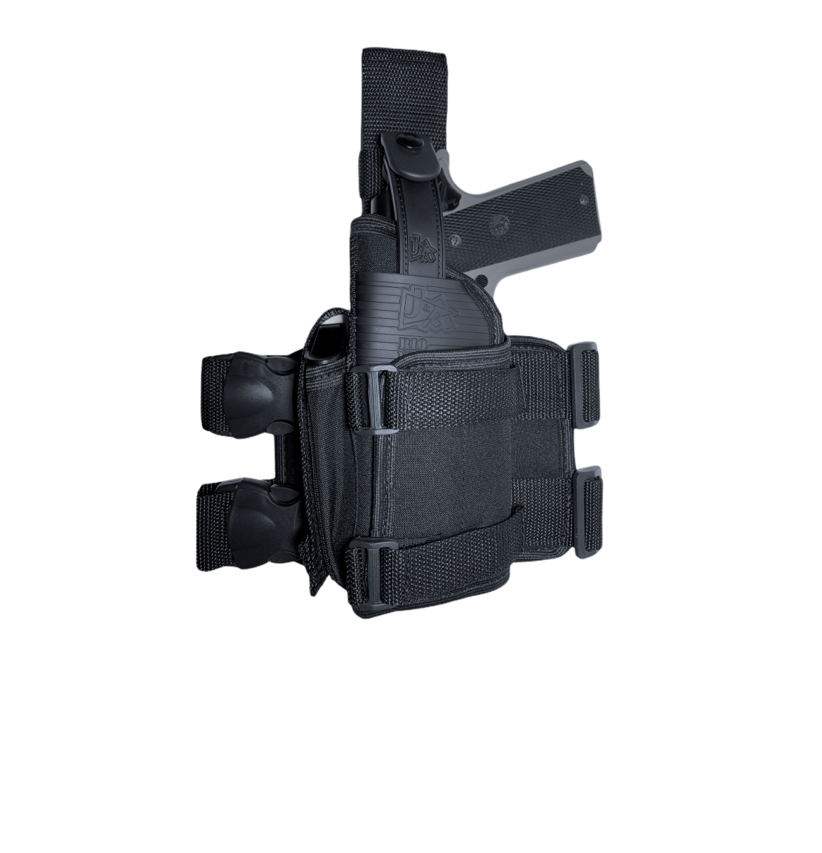
Coldre Universal de perna

